Reflectance
HR532nm HT1064nm 分色镜, 0°~45°
 | R (%)
400 | 55.51
401 | 65.82
402 | 66.4
403 | 61.67
404 | 58.51
405 | 62.73
406 | 71.41
407 | 76.66
408 | 71.35
409 | 55.17
410 | 66.28
411 | 83.01
412 | 87.08
413 | 85.28
414 | 79.21
415 | 68.05
416 | 61.81
417 | 71.15
418 | 83.33
419 | 88.69
420 | 86.22
421 | 73.89
422 | 79.86
423 | 91.47
424 | 94.94
425 | 95.23
426 | 94.23
427 | 91.84
428 | 85.82
429 | 74.52
430 | 65.05
431 | 67.6
432 | 81.48
433 | 92.1
434 | 95.6
435 | 96.64
436 | 96.97
437 | 97.02
438 | 96.51
439 | 93.41
440 | 87.48
441 | 85.3
442 | 80.96
443 | 79.46
444 | 87.67
445 | 94.29
446 | 96.8
447 | 97.84
448 | 98.45
449 | 98.67
...
 |  |  | 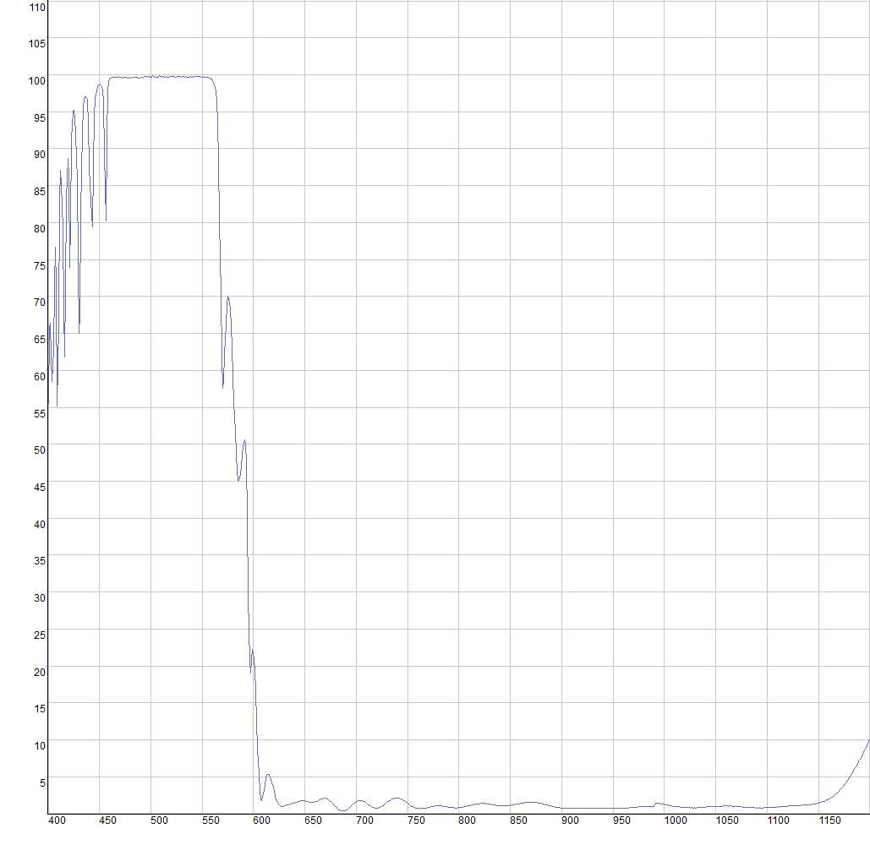
 | HR532nm HT1064nm 分色镜, 0°~45°
 | Wavelength (nm) | R (%)
 | 400 | 55.51
 | 401 | 65.82
 | 402 | 66.4
 | 403 | 61.67
Product Raw Data | 404 | 58.51
HR532nm HT1064nm 分色镜, 0°~45° | 405 | 62.73
 | 406 | 71.41
 | 407 | 76.66
免责声明：此处提供的数据仅供参考。不同批次的性能数据会有轻微变化。有关此数据的使用或可靠性的任何问题，请联系技术支持。 | 408 | 71.35
 | 409 | 55.17
 | 410 | 66.28
 | 411 | 83.01
 | 412 | 87.08
 | 413 | 85.28
 | 414 | 79.21
 | 415 | 68.05
 | 416 | 61.81
 | 417 | 71.15
材料K9，入射角0~45° 反射R>99.5%@532nm 透射T>95%@1064nm | 418 | 83.33
 | 419 | 88.69
 | 420 | 86.22
 | 421 | 73.89
 | 422 | 79.86
 | 423 | 91.47
 | 424 | 94.94
 | 425 | 95.23
 | 426 | 94.23
 | 427 | 91.84
 | 428 | 85.82
 | 429 | 74.52
 | 430 | 65.05
 | 431 | 67.6
 | 432 | 81.48
 | 433 | 92.1
 | 434 | 95.6
 | 435 | 96.64
 | 436 | 96.97
 | 437 | 97.02
 | 438 | 96.51
 | 439 | 93.41
 | 440 | 87.48
 | 441 | 85.3
 | 442 | 80.96
 | 443 | 79.46
 | 444 | 87.67
 | 445 | 94.29
 | 446 | 96.8
 | 447 | 97.84
 | 448 | 98.45
 | 449 | 98.67
 | 450 | 98.66
 | 451 | 98.67
 | 452 | 98.44
 | 453 | 97.91
 | 454 | 96.35
 | 455 | 89.24
 | 456 | 80.2
 | 457 | 91.63
 | 458 | 97.74
 | 459 | 99.06
 | 460 | 99.38
 | 461 | 99.57
 | 462 | 99.61
 | 463 | 99.7
 | 464 | 99.67
 | 465 | 99.65
 | 466 | 99.7
 | 467 | 99.66
 | 468 | 99.61
 | 469 | 99.72
 | 470 | 99.63
 | 471 | 99.66
 | 472 | 99.59
 | 473 | 99.69
 | 474 | 99.61
 | 475 | 99.65
 | 476 | 99.62
 | 477 | 99.54
 | 478 | 99.53
 | 479 | 99.61
 | 480 | 99.55
 | 481 | 99.62
 | 482 | 99.56
 | 483 | 99.67
 | 484 | 99.63
 | 485 | 99.66
 | 486 | 99.6
 | 487 | 99.65
 | 488 | 99.58
 | 489 | 99.54
 | 490 | 99.65
 | 491 | 99.65
 | 492 | 99.56
 | 493 | 99.61
 | 494 | 99.74
 | 495 | 99.77
 | 496 | 99.79
 | 497 | 99.68
 | 498 | 99.78
 | 499 | 99.66
 | 500 | 99.66
 | 501 | 99.62
 | 502 | 99.85
 | 503 | 99.7
 | 504 | 99.76
 | 505 | 99.65
 | 506 | 99.68
 | 507 | 99.69
 | 508 | 99.84
 | 509 | 99.77
 | 510 | 99.73
 | 511 | 99.67
 | 512 | 99.72
 | 513 | 99.7
 | 514 | 99.66
 | 515 | 99.69
 | 516 | 99.78
 | 517 | 99.66
 | 518 | 99.78
 | 519 | 99.79
 | 520 | 99.76
 | 521 | 99.8
 | 522 | 99.76
 | 523 | 99.78
 | 524 | 99.7
 | 525 | 99.67
 | 526 | 99.77
 | 527 | 99.82
 | 528 | 99.71
 | 529 | 99.75
 | 530 | 99.7
 | 531 | 99.72
 | 532 | 99.73
 | 533 | 99.69
 | 534 | 99.71
 | 535 | 99.69
 | 536 | 99.7
 | 537 | 99.66
 | 538 | 99.77
 | 539 | 99.73
 | 540 | 99.69
 | 541 | 99.74
 | 542 | 99.78
 | 543 | 99.7
 | 544 | 99.79
 | 545 | 99.76
 | 546 | 99.75
 | 547 | 99.77
 | 548 | 99.72
 | 549 | 99.68
 | 550 | 99.7
 | 551 | 99.72
 | 552 | 99.68
 | 553 | 99.71
 | 554 | 99.63
 | 555 | 99.63
 | 556 | 99.6
 | 557 | 99.53
 | 558 | 99.52
 | 559 | 99.37
 | 560 | 99.22
 | 561 | 99.02
 | 562 | 98.63
 | 563 | 97.8
 | 564 | 96.34
 | 565 | 93.45
 | 566 | 88.39
 | 567 | 80.18
 | 568 | 70.27
 | 569 | 61.73
 | 570 | 57.58
 | 571 | 58.45
 | 572 | 62.23
 | 573 | 66.14
 | 574 | 69.02
 | 575 | 70.02
 | 576 | 69.82
 | 577 | 68.36
 | 578 | 66.02
 | 579 | 62.98
 | 580 | 59.4
 | 581 | 55.56
 | 582 | 51.85
 | 583 | 48.64
 | 584 | 46.36
 | 585 | 45.16
 | 586 | 45.06
 | 587 | 45.88
 | 588 | 47.06
 | 589 | 48.52
 | 590 | 49.84
 | 591 | 50.58
 | 592 | 50.16
 | 593 | 47.35
 | 594 | 40.39
 | 595 | 29.23
 | 596 | 20.64
 | 597 | 18.99
 | 598 | 20.98
 | 599 | 22.23
 | 600 | 21.78
 | 601 | 19.63
 | 602 | 16.45
 | 603 | 12.63
 | 604 | 8.78
 | 605 | 5.42
 | 606 | 3.09
 | 607 | 1.98
 | 608 | 1.82
 | 609 | 2.33
 | 610 | 3.18
 | 611 | 4
 | 612 | 4.69
 | 613 | 5.15
 | 614 | 5.37
 | 615 | 5.33
 | 616 | 5.08
 | 617 | 4.66
 | 618 | 4.14
 | 619 | 3.58
 | 620 | 3
 | 621 | 2.46
 | 622 | 2
 | 623 | 1.62
 | 624 | 1.35
 | 625 | 1.15
 | 626 | 1.05
 | 627 | 1.01
 | 628 | 0.99
 | 629 | 1.01
 | 630 | 1.06
 | 631 | 1.1
 | 632 | 1.15
 | 633 | 1.19
 | 634 | 1.22
 | 635 | 1.27
 | 636 | 1.29
 | 637 | 1.33
 | 638 | 1.37
 | 639 | 1.42
 | 640 | 1.46
 | 641 | 1.52
 | 642 | 1.56
 | 643 | 1.62
 | 644 | 1.65
 | 645 | 1.69
 | 646 | 1.72
 | 647 | 1.74
 | 648 | 1.74
 | 649 | 1.73
 | 650 | 1.72
 | 651 | 1.69
 | 652 | 1.66
 | 653 | 1.62
 | 654 | 1.59
 | 655 | 1.55
 | 656 | 1.54
 | 657 | 1.54
 | 658 | 1.54
 | 659 | 1.57
 | 660 | 1.61
 | 661 | 1.65
 | 662 | 1.71
 | 663 | 1.78
 | 664 | 1.85
 | 665 | 1.91
 | 666 | 1.98
 | 667 | 2.03
 | 668 | 2.06
 | 669 | 2.08
 | 670 | 2.08
 | 671 | 2.03
 | 672 | 1.99
 | 673 | 1.91
 | 674 | 1.81
 | 675 | 1.7
 | 676 | 1.56
 | 677 | 1.42
 | 678 | 1.27
 | 679 | 1.12
 | 680 | 0.96
 | 681 | 0.81
 | 682 | 0.68
 | 683 | 0.57
 | 684 | 0.47
 | 685 | 0.4
 | 686 | 0.37
 | 687 | 0.35
 | 688 | 0.35
 | 689 | 0.41
 | 690 | 0.46
 | 691 | 0.56
 | 692 | 0.68
 | 693 | 0.8
 | 694 | 0.93
 | 695 | 1.06
 | 696 | 1.19
 | 697 | 1.33
 | 698 | 1.44
 | 699 | 1.54
 | 700 | 1.64
 | 701 | 1.7
 | 702 | 1.76
 | 703 | 1.79
 | 704 | 1.78
 | 705 | 1.77
 | 706 | 1.72
 | 707 | 1.66
 | 708 | 1.61
 | 709 | 1.52
 | 710 | 1.43
 | 711 | 1.33
 | 712 | 1.24
 | 713 | 1.13
 | 714 | 1.05
 | 715 | 0.97
 | 716 | 0.89
 | 717 | 0.83
 | 718 | 0.79
 | 719 | 0.78
 | 720 | 0.78
 | 721 | 0.78
 | 722 | 0.83
 | 723 | 0.87
 | 724 | 0.94
 | 725 | 1.01
 | 726 | 1.1
 | 727 | 1.2
 | 728 | 1.3
 | 729 | 1.41
 | 730 | 1.52
 | 731 | 1.61
 | 732 | 1.72
 | 733 | 1.81
 | 734 | 1.9
 | 735 | 1.97
 | 736 | 2.04
 | 737 | 2.08
 | 738 | 2.13
 | 739 | 2.13
 | 740 | 2.14
 | 741 | 2.11
 | 742 | 2.09
 | 743 | 2.03
 | 744 | 1.97
 | 745 | 1.91
 | 746 | 1.81
 | 747 | 1.72
 | 748 | 1.61
 | 749 | 1.51
 | 750 | 1.4
 | 751 | 1.3
 | 752 | 1.2
 | 753 | 1.1
 | 754 | 1.01
 | 755 | 0.95
 | 756 | 0.88
 | 757 | 0.82
 | 758 | 0.77
 | 759 | 0.74
 | 760 | 0.7
 | 761 | 0.69
 | 762 | 0.68
 | 763 | 0.69
 | 764 | 0.69
 | 765 | 0.71
 | 766 | 0.72
 | 767 | 0.76
 | 768 | 0.78
 | 769 | 0.82
 | 770 | 0.84
 | 771 | 0.88
 | 772 | 0.91
 | 773 | 0.95
 | 774 | 0.97
 | 775 | 1
 | 776 | 1.02
 | 777 | 1.04
 | 778 | 1.05
 | 779 | 1.05
 | 780 | 1.05
 | 781 | 1.06
 | 782 | 1.04
 | 783 | 1.03
 | 784 | 1.01
 | 785 | 1.01
 | 786 | 0.97
 | 787 | 0.95
 | 788 | 0.93
 | 789 | 0.9
 | 790 | 0.88
 | 791 | 0.86
 | 792 | 0.84
 | 793 | 0.83
 | 794 | 0.81
 | 795 | 0.8
 | 796 | 0.78
 | 797 | 0.8
 | 798 | 0.79
 | 799 | 0.8
 | 800 | 0.82
 | 801 | 0.84
 | 802 | 0.85
 | 803 | 0.87
 | 804 | 0.9
 | 805 | 0.93
 | 806 | 0.97
 | 807 | 1
 | 808 | 1.04
 | 809 | 1.08
 | 810 | 1.11
 | 811 | 1.14
 | 812 | 1.19
 | 813 | 1.22
 | 814 | 1.25
 | 815 | 1.27
 | 816 | 1.31
 | 817 | 1.32
 | 818 | 1.36
 | 819 | 1.35
 | 820 | 1.37
 | 821 | 1.38
 | 822 | 1.38
 | 823 | 1.39
 | 824 | 1.38
 | 825 | 1.37
 | 826 | 1.39
 | 827 | 1.36
 | 828 | 1.34
 | 829 | 1.32
 | 830 | 1.29
 | 831 | 1.27
 | 832 | 1.25
 | 833 | 1.22
 | 834 | 1.21
 | 835 | 1.18
 | 836 | 1.15
 | 837 | 1.13
 | 838 | 1.13
 | 839 | 1.1
 | 840 | 1.09
 | 841 | 1.09
 | 842 | 1.08
 | 843 | 1.05
 | 844 | 1.08
 | 845 | 1.07
 | 846 | 1.09
 | 847 | 1.1
 | 848 | 1.1
 | 849 | 1.12
 | 850 | 1.12
 | 851 | 1.16
 | 852 | 1.18
 | 853 | 1.21
 | 854 | 1.22
 | 855 | 1.27
 | 856 | 1.29
 | 857 | 1.32
 | 858 | 1.34
 | 859 | 1.37
 | 860 | 1.4
 | 861 | 1.43
 | 862 | 1.46
 | 863 | 1.48
 | 864 | 1.49
 | 865 | 1.51
 | 866 | 1.54
 | 867 | 1.54
 | 868 | 1.56
 | 869 | 1.55
 | 870 | 1.55
 | 871 | 1.55
 | 872 | 1.56
 | 873 | 1.53
 | 874 | 1.51
 | 875 | 1.51
 | 876 | 1.5
 | 877 | 1.48
 | 878 | 1.46
 | 879 | 1.42
 | 880 | 1.37
 | 881 | 1.36
 | 882 | 1.33
 | 883 | 1.28
 | 884 | 1.24
 | 885 | 1.22
 | 886 | 1.18
 | 887 | 1.12
 | 888 | 1.1
 | 889 | 1.07
 | 890 | 1.03
 | 891 | 0.98
 | 892 | 0.96
 | 893 | 0.93
 | 894 | 0.89
 | 895 | 0.87
 | 896 | 0.84
 | 897 | 0.83
 | 898 | 0.81
 | 899 | 0.77
 | 900 | 0.75
 | 901 | 0.73
 | 902 | 0.72
 | 903 | 0.72
 | 904 | 0.71
 | 905 | 0.71
 | 906 | 0.69
 | 907 | 0.69
 | 908 | 0.7
 | 909 | 0.7
 | 910 | 0.7
 | 911 | 0.7
 | 912 | 0.7
 | 913 | 0.7
 | 914 | 0.72
 | 915 | 0.72
 | 916 | 0.74
 | 917 | 0.73
 | 918 | 0.75
 | 919 | 0.74
 | 920 | 0.76
 | 921 | 0.76
 | 922 | 0.77
 | 923 | 0.78
 | 924 | 0.78
 | 925 | 0.78
 | 926 | 0.78
 | 927 | 0.79
 | 928 | 0.8
 | 929 | 0.79
 | 930 | 0.79
 | 931 | 0.78
 | 932 | 0.79
 | 933 | 0.8
 | 934 | 0.79
 | 935 | 0.77
 | 936 | 0.78
 | 937 | 0.78
 | 938 | 0.77
 | 939 | 0.76
 | 940 | 0.75
 | 941 | 0.75
 | 942 | 0.74
 | 943 | 0.75
 | 944 | 0.73
 | 945 | 0.71
 | 946 | 0.72
 | 947 | 0.71
 | 948 | 0.71
 | 949 | 0.7
 | 950 | 0.71
 | 951 | 0.71
 | 952 | 0.71
 | 953 | 0.7
 | 954 | 0.7
 | 955 | 0.72
 | 956 | 0.72
 | 957 | 0.72
 | 958 | 0.72
 | 959 | 0.74
 | 960 | 0.74
 | 961 | 0.74
 | 962 | 0.75
 | 963 | 0.76
 | 964 | 0.78
 | 965 | 0.79
 | 966 | 0.81
 | 967 | 0.82
 | 968 | 0.82
 | 969 | 0.84
 | 970 | 0.85
 | 971 | 0.87
 | 972 | 0.88
 | 973 | 0.88
 | 974 | 0.89
 | 975 | 0.92
 | 976 | 0.93
 | 977 | 0.94
 | 978 | 0.95
 | 979 | 0.95
 | 980 | 0.97
 | 981 | 0.97
 | 982 | 0.98
 | 983 | 0.98
 | 984 | 0.99
 | 985 | 1
 | 986 | 1
 | 987 | 1
 | 988 | 1
 | 989 | 0.99
 | 990 | 1.02
 | 991 | 1.42
 | 992 | 1.42
 | 993 | 1.42
 | 994 | 1.4
 | 995 | 1.38
 | 996 | 1.37
 | 997 | 1.3
 | 998 | 1.31
 | 999 | 1.3
 | 1000 | 1.27
 | 1001 | 1.22
 | 1002 | 1.21
 | 1003 | 1.19
 | 1004 | 1.17
 | 1005 | 1.14
 | 1006 | 1.09
 | 1007 | 1.09
 | 1008 | 1.03
 | 1009 | 1.03
 | 1010 | 1
 | 1011 | 0.98
 | 1012 | 0.92
 | 1013 | 0.94
 | 1014 | 0.92
 | 1015 | 0.89
 | 1016 | 0.87
 | 1017 | 0.87
 | 1018 | 0.87
 | 1019 | 0.85
 | 1020 | 0.82
 | 1021 | 0.82
 | 1022 | 0.83
 | 1023 | 0.82
 | 1024 | 0.81
 | 1025 | 0.79
 | 1026 | 0.81
 | 1027 | 0.81
 | 1028 | 0.79
 | 1029 | 0.8
 | 1030 | 0.79
 | 1031 | 0.79
 | 1032 | 0.82
 | 1033 | 0.82
 | 1034 | 0.84
 | 1035 | 0.84
 | 1036 | 0.85
 | 1037 | 0.86
 | 1038 | 0.89
 | 1039 | 0.88
 | 1040 | 0.91
 | 1041 | 0.92
 | 1042 | 0.92
 | 1043 | 0.94
 | 1044 | 0.94
 | 1045 | 0.95
 | 1046 | 0.96
 | 1047 | 0.98
 | 1048 | 0.97
 | 1049 | 0.99
 | 1050 | 1.01
 | 1051 | 1
 | 1052 | 1.02
 | 1053 | 1.01
 | 1054 | 1.02
 | 1055 | 1.03
 | 1056 | 1.03
 | 1057 | 1.05
 | 1058 | 1.04
 | 1059 | 1.04
 | 1060 | 1.04
 | 1061 | 1.04
 | 1062 | 1.02
 | 1063 | 1.04
 | 1064 | 1.03
 | 1065 | 1.03
 | 1066 | 1.02
 | 1067 | 1.01
 | 1068 | 1.01
 | 1069 | 0.99
 | 1070 | 0.96
 | 1071 | 0.97
 | 1072 | 0.96
 | 1073 | 0.95
 | 1074 | 0.93
 | 1075 | 0.94
 | 1076 | 0.91
 | 1077 | 0.91
 | 1078 | 0.89
 | 1079 | 0.88
 | 1080 | 0.88
 | 1081 | 0.87
 | 1082 | 0.87
 | 1083 | 0.85
 | 1084 | 0.86
 | 1085 | 0.83
 | 1086 | 0.83
 | 1087 | 0.82
 | 1088 | 0.81
 | 1089 | 0.8
 | 1090 | 0.81
 | 1091 | 0.8
 | 1092 | 0.78
 | 1093 | 0.81
 | 1094 | 0.8
 | 1095 | 0.78
 | 1096 | 0.79
 | 1097 | 0.81
 | 1098 | 0.81
 | 1099 | 0.82
 | 1100 | 0.83
 | 1101 | 0.82
 | 1102 | 0.84
 | 1103 | 0.84
 | 1104 | 0.84
 | 1105 | 0.86
 | 1106 | 0.87
 | 1107 | 0.9
 | 1108 | 0.88
 | 1109 | 0.89
 | 1110 | 0.93
 | 1111 | 0.91
 | 1112 | 0.94
 | 1113 | 0.95
 | 1114 | 0.96
 | 1115 | 0.99
 | 1116 | 0.98
 | 1117 | 0.99
 | 1118 | 1
 | 1119 | 1.03
 | 1120 | 1.03
 | 1121 | 1.05
 | 1122 | 1.05
 | 1123 | 1.06
 | 1124 | 1.08
 | 1125 | 1.07
 | 1126 | 1.09
 | 1127 | 1.1
 | 1128 | 1.09
 | 1129 | 1.12
 | 1130 | 1.12
 | 1131 | 1.12
 | 1132 | 1.13
 | 1133 | 1.14
 | 1134 | 1.16
 | 1135 | 1.16
 | 1136 | 1.16
 | 1137 | 1.18
 | 1138 | 1.19
 | 1139 | 1.2
 | 1140 | 1.21
 | 1141 | 1.24
 | 1142 | 1.23
 | 1143 | 1.25
 | 1144 | 1.29
 | 1145 | 1.3
 | 1146 | 1.32
 | 1147 | 1.35
 | 1148 | 1.37
 | 1149 | 1.4
 | 1150 | 1.44
 | 1151 | 1.49
 | 1152 | 1.52
 | 1153 | 1.55
 | 1154 | 1.61
 | 1155 | 1.66
 | 1156 | 1.71
 | 1157 | 1.77
 | 1158 | 1.85
 | 1159 | 1.92
 | 1160 | 2
 | 1161 | 2.05
 | 1162 | 2.16
 | 1163 | 2.23
 | 1164 | 2.35
 | 1165 | 2.47
 | 1166 | 2.57
 | 1167 | 2.7
 | 1168 | 2.83
 | 1169 | 2.95
 | 1170 | 3.09
 | 1171 | 3.23
 | 1172 | 3.39
 | 1173 | 3.55
 | 1174 | 3.73
 | 1175 | 3.89
 | 1176 | 4.09
 | 1177 | 4.28
 | 1178 | 4.48
 | 1179 | 4.68
 | 1180 | 4.84
 | 1181 | 5.04
 | 1182 | 5.28
 | 1183 | 5.51
 | 1184 | 5.75
 | 1185 | 5.97
 | 1186 | 6.22
 | 1187 | 6.46
 | 1188 | 6.74
 | 1189 | 6.98
 | 1190 | 7.25
 | 1191 | 7.51
 | 1192 | 7.76
 | 1193 | 8.04
 | 1194 | 8.34
 | 1195 | 8.62
 | 1196 | 8.9
 | 1197 | 9.19
 | 1198 | 9.47
 | 1199 | 9.75
 | 1200 | 10.01

